Logik
Verbindungslogik zwischen Familien

Family |  | Description
time dimension |  | Whan does this happen in the entrepreneurial process?
space dimension |  | What is the focus of analysis or action?
space subcategory |  | (more specific focus)
success factor |  | What whould be known or solved in this step?
pattern |  | Which kinds of perspectives or questions should be addressed?

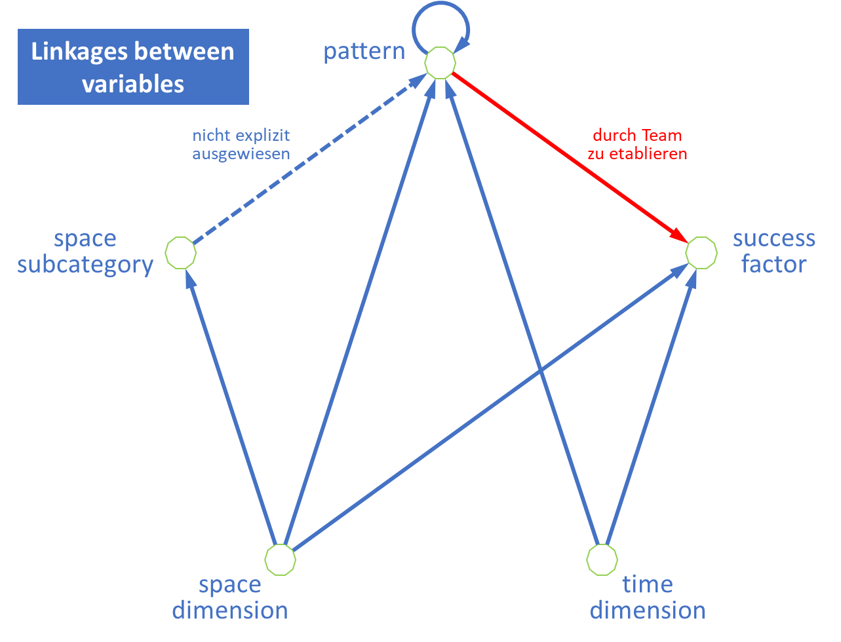
space | -> | pattern |  | aspects are relevant for patterns
time | -> | pattern |  | phases determine relevant patterns
space sub | -> | pattern |  | spceial aspects are relevant for patterns
space | -> | space sub |  | aspects contain special aspects
space | -> | success |  | aspects produce relevant success factors
time | -> | success |  | phases produce relevant success factors
pattern | -> | success |  | behavior patterns produce success results

 | from | to | sum
space | 3 | 0 | 3
space sub | 1 | 1 | 2
time | 2 | 0 | 2
pattern | 1 | 3 | 4
success | 0 | 3 | 3

